Sheet1
Recept-community | Recept ska kunna delas med andra
Hushållsfunktion | Användare inom ett hushåll ska kunna planera inköp av mat
Checklista innan handling | Möjlighet att kunna få en checklista på de varor man har I skafferiet osv.
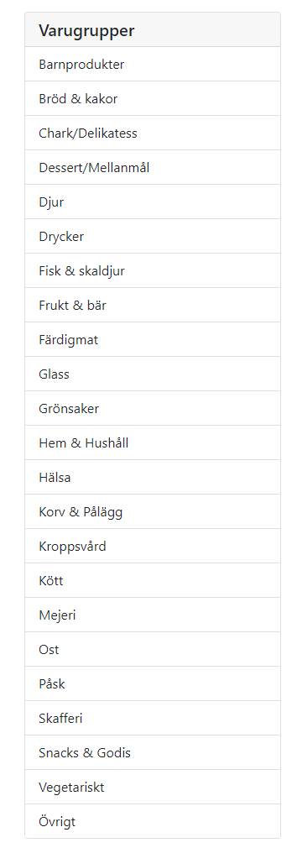

Rest api med specifika endpoints som frontend använder sig av.

Backend
Kron job för schemaläggning

Lägg in livsmedelsverkets databas
Allt ska mappas mot den. Så t.ex när man skapar recept
Innan ett erbjudande sparas ska den mappas mot livsmedelsverket

